別紙1
要件確認、機能仕様書、画面レイアウト

要件確認の場合
【図書館管理システム】要件確認一覧.xlsx 「会員登録画面_初期画面」シート(L6)

機能仕様書の場合
【図書館管理システム】詳細設計_機能仕様書（会員登録画面）.xlsx 「会員登録画面_初期画面」シート(L13~22)
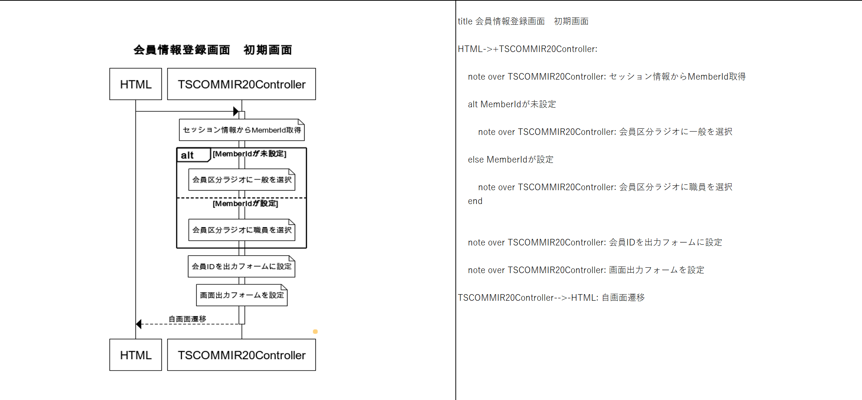

ログイン画面から遷移した場合、MemberIdが未設定となり、会員区分ラジオに一般が選択される。

会員画面から遷移した場合、MemberIdが設定され、会員区分ラジオに職員が選択される

画面レイアウトの場合
【図書館管理システム】詳細設計書＿画面レイアウト定義書（会員登録画面）.xlsx「会員登録画面シート」(L7~41)
（ログイン画面から遷移した場合）
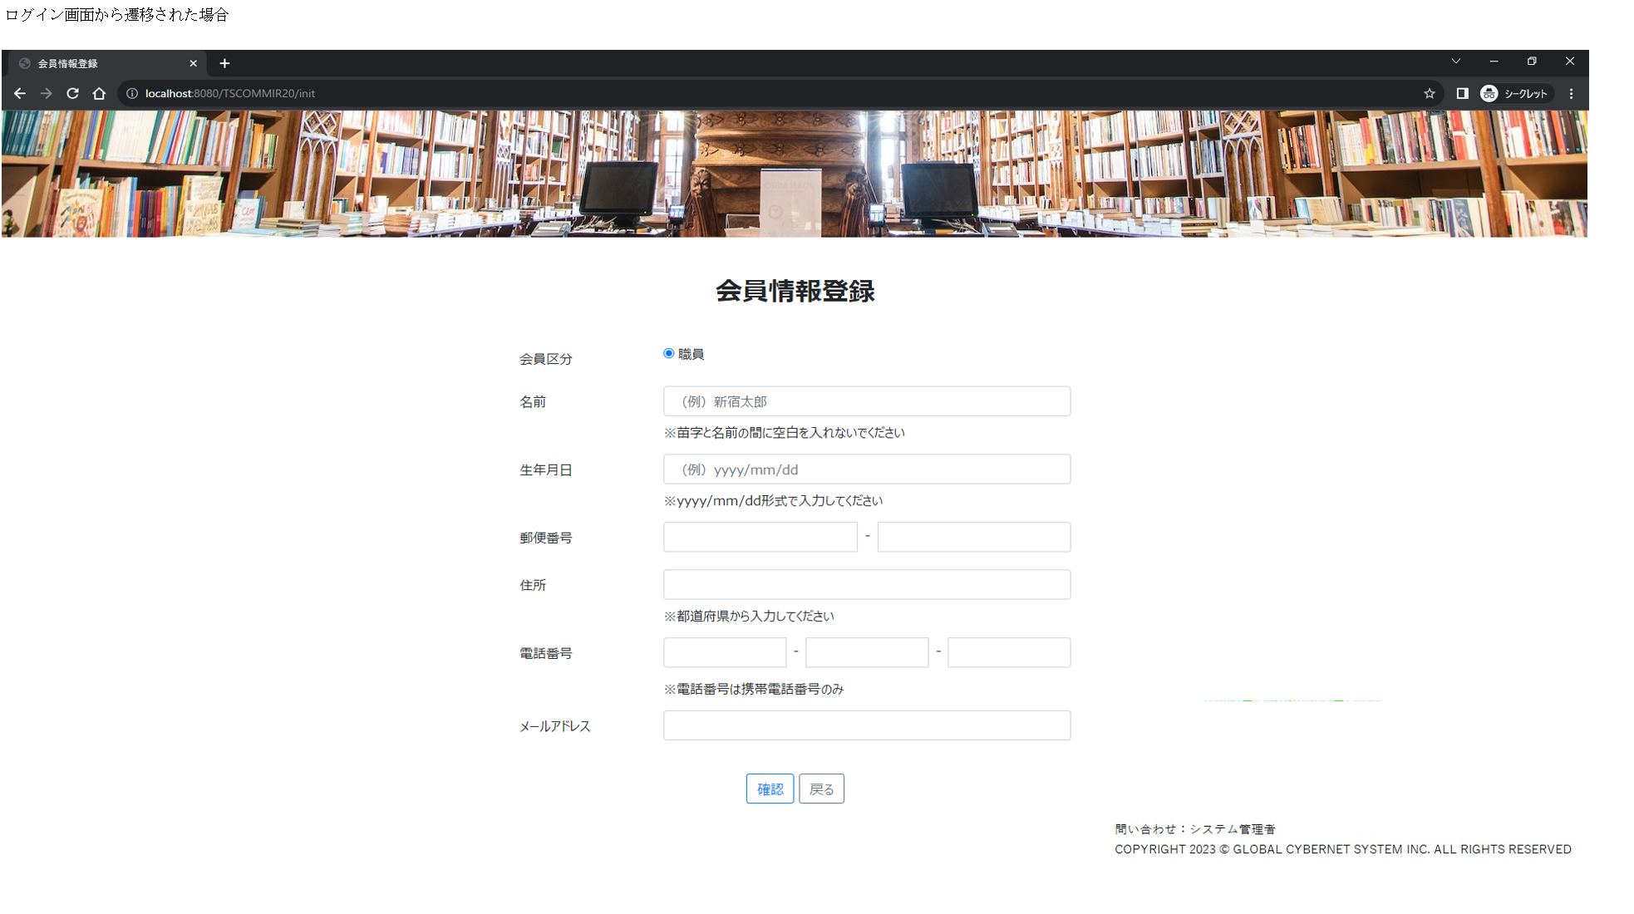

MemberIdが未設定だが、会員区分ラジオに職員が選択されている。

【図書館管理システム】詳細設計書＿画面レイアウト定義書（会員登録画面）.xlsx「会員登録画面」シート(L52~76)
（会員一覧画面から遷移した場合）
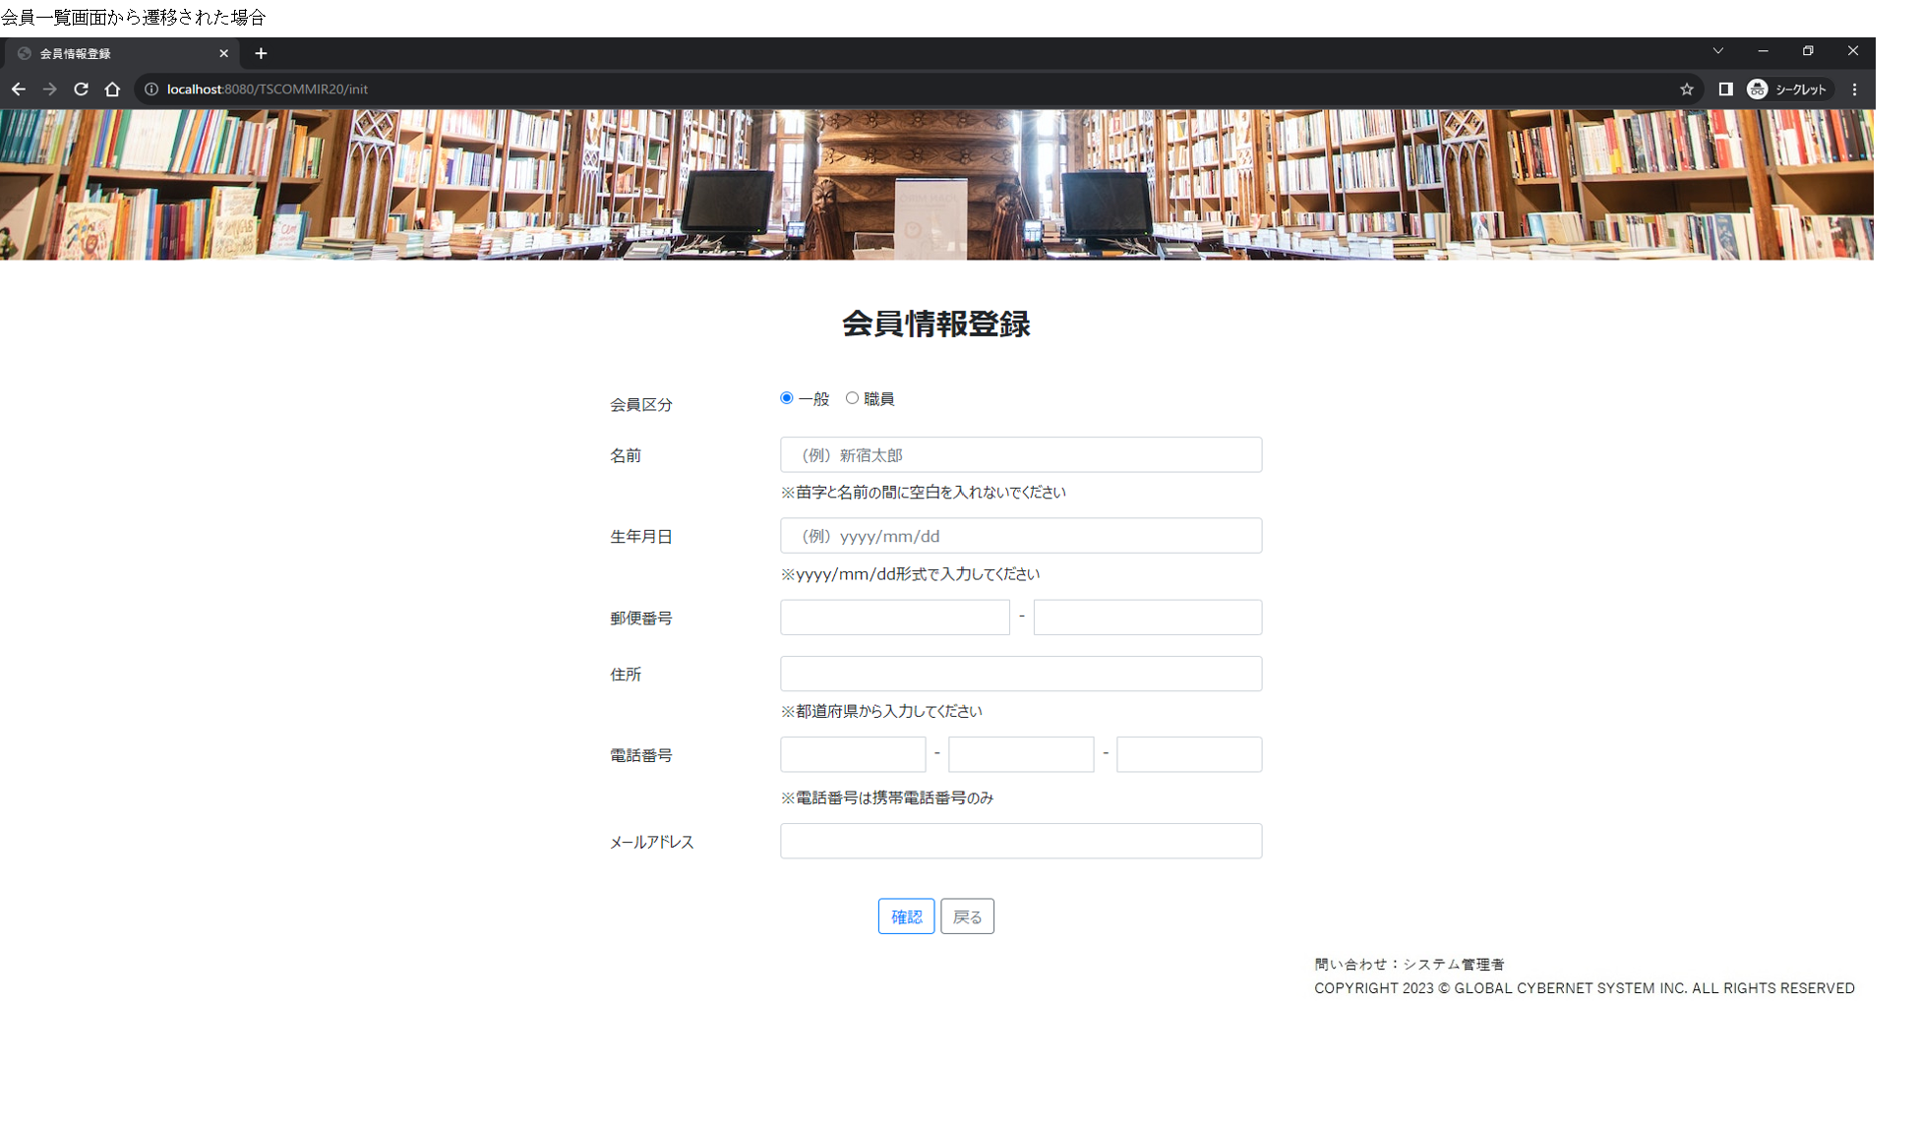

MemberIdが設定され、会員区分ラジオに職員、一般が選択されている。

